Sonnen - .
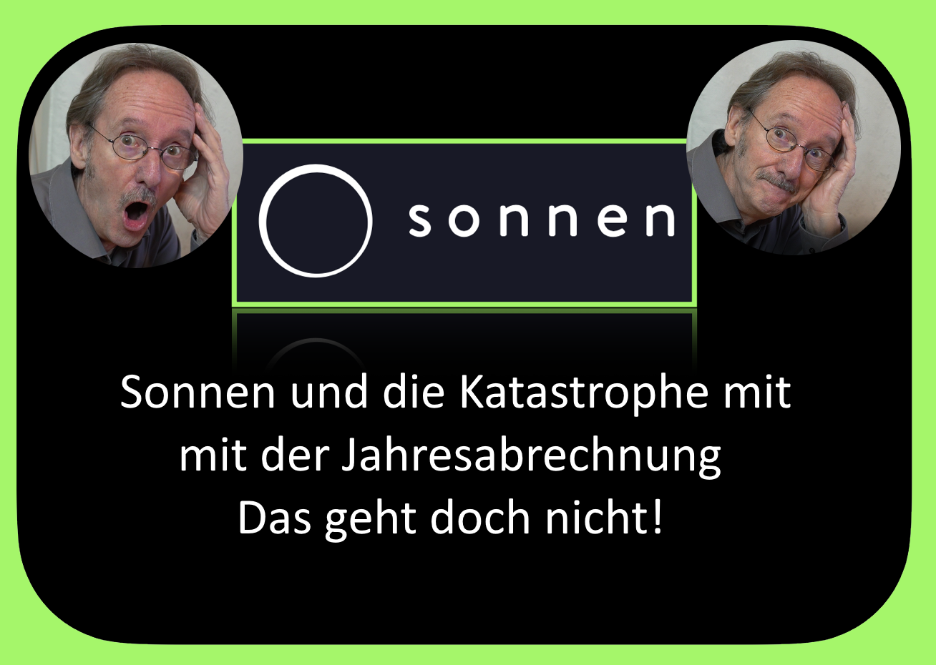
.
 | NB | 1,066 | € 0.23000 | € 245.18 |  | 44562 bis 44788
 | NB | 355 | € 0.24999 | € 88.75 |  | 44788 bis 44926
1 | ES | 5,202 | € 0.13507 | € 702.61
2 | ES | 1,599 | € 0.13507 | € 215.97 | € 918.58
 | FRM | 864
 |  | 508.91029641 | € 0.24999 | € 127.22
 |  | € 77.20 | 138 | € 0.21 | € 29.27
 |  |  |  |  |  | Berechnungsausgabe für eventuelle nicht berechnete Netzbetreiber Zahlungen vor den
 |  |  |  |  |  | Berechnungsausgabe für eventuelle nicht berechnete Netzbetreiber Zahlungen vor den 44788

Berechnung - Abrechnung mit Son
Abrechnung mit Sonnen von der Home auf die X
Jahrgang 2022 |  | Erzeugte kWh | Zählerstand Netzbezug | Zählerstand Einspeisung | Zählerstand NB 31.12.2021 | Zählerstand ES 31.12.2022 | Einspeisevergütung pro kWh Netto | Gemittelten alt Strompreis Netto
2022-01-01 |  | 0 | 0 | 0 | 4962 | 17249 | € 0.11350 | € 0.19328
2022-08-15 | < Ende des Home Vertrages eintragen | 7,913 | 1,066 | 5,202 | < Zählerstände bei Ende des Home- Vertrages |  | € 0.02156 | € 0.03672
226 | < Datum Differenz |  |  |  |  |  | € 0.13507 | € 0.23000
2022-08-15 |  | 7,913 | 1,066 | 5,202 |  |  | Auszahlung Netzbetreiber an Kunde | Strompreis pro kWh für die Flate X
2022-12-31 |  | 2,597 | 355 | 1,599 | < Hinzugekommene kWh bis zum 31.12.2022
138 |  |  |  |  |  |  | € 448.00 | € 0.24999
 | Auszahlung Netzbetreiber für das Jahr 2022 |  |  |  |  |  | Bereitstellung der Batterie | Gewinnbeteiligung für Nutzung der Batterie für 365 Tage
 | 44562 bis 44788 | € 702.61 | € 448.00 | € 254.61
 | 44788 bis 44926 | € 215.97 |  |  |  |  | € 0.00 | € 77.20
 | Gesamt Zahlung Netzbetreiber | € 918.58
 | Freimengenberechnung in kWh
 |  | Freistrommenge | Netzbezug | Nicht genutzte kWh
 |  | 863.91029641 | 355 | 508.91029641
 | Berechnungsausgabe für eventuelle nicht berechnete Netzbetreiber Zahlungen vor den 44788
 | Ertragsberechnung | € 127.22
 | Netzdienstleistungen | € 29.27
 | Bereitstellung Sonnenbatterie | € 0.00
 | Rest Netzbetreiber | € 254.61
 | Gesamt Guthaben | € 411.10

Bitte tragt nur in den grünen Zellen eure Werte ein, die roten Werte dürfen nicht überschrieben.werden! Der Vertrag von Sonnen ist dennoch einer mit der günstigen Stromanbieter, daher bleibe ich bei Sonnen. Mehre User und mir ist dieser Fehler der Berechnung aufgefallen.

